VOTE檔整
Q | 1st | 第1層檔案(夾) |  | 第2層檔案(夾) |  | 功能 & 0526 commit | commits | 功能 |  | 第2層檔案(夾) | 第1層檔案(夾)
 | T0526增 | back | 會員 | super.php |  | 建立編輯會員權限頁面，權限以下拉選單呈現 會員權限管理:會員/權限/操作 根據不同的權限在選單中選中不同的項目(selected
 | T0526增 | back | 會員 | admin.php |  | 利用權限來呈現不同身份登入後的後台可見功能項目
 | T0526增 | back | 會員 | member.php |  | 在前台首頁根據登入者不同權限,顯示不同的後台連結,並可載入不同的後台頁面功能
 | T0526增 | back | 共用 | error.php |  | 查無此頁面，請洽系統管理者
 | T0526增 | back | 投票 | vote_history.php |  | 建立投票紀錄查詢面頁面主題總攬(slect id from topics
 | T0526增 | back | 投票 | vote_detail.php |  | 建立投票紀錄查詢面頁面 顯示使用者的投票詳細紀錄(不能修改) 撈出主題資料：題目、選項、結果選項 (slect subject from topics where id (slect * from options where subject_id (slect * from log where id
 | T0526增 | back | 投票 | query_votr.php |  | 管理者的後台，可以看到所有登入者的投票結果(可以修改)
 | T0526增 | back | 投票 | vote_item.php |  | 以表格呈現所有各別主題所有人的投票結果，附加刪除按鈕
 | T0526增 | api | 會員 | api_log.php |  | 執行back/vote_item.php的刪除按鈕
 | T0526增 | api | 會員 | change_pr.php |  | 增加api來更新會員權限

 | 0522 | doc |  | readme.md | 0 | 系統規劃
1.背景圖置入OK 2.會員限定(找不到 login=1 OK | 0523 T0526修 | index.php #B3BAA0 |  |  | 1 | 首頁 5/26 1. 資料表增加一個pr欄位來表示權限 2. 在資料表中增加一個超級使用者權限super 3. 在api/login.php中增加取得登入會員權限語法並將權限寫入到session中 在前台首頁根據登入者不同權限,顯示不同的後台連結,並可載入不同的後台頁面功能 依登入帳密判讀權限導向不同頁面super/member/admin->backend.php?do=super | 首台頁面也進行include 切版重整
 | 0523 T0526修 | backend.php |  |  | 2 | 後台管理 05/26 後台增加除了網址do的判斷,也增加session的權限判斷來決定載入的頁面 重設(因身分權限有各自的分頁)功能選單重設，左上nav顯示功能不同 建立個人投票紀錄查詢檔案及個人頁面的nav bar | 在後台首頁使用include的方式來載入各項功能頁面 完成新增投票主題功能,並可在後台顯示主題列表 在編輯和刪除按鈕上加上資料id 在後台首頁使用include的方式來載入各項功能頁面
 | 0523 | db.php |  |  | 3 | 連結資料庫

1.網頁資料無法回傳至SQL,OK 2.題目照片如何置入?OK | 0524 0526修 0529修 | back |  | add_vote.php | 4 | 新增投票主題及選項 | 測試表單新增主題功能是否能成功 在api測試取得主題id 網頁資料無法回傳至SQL api/add_vote.php/項目資料表新增主題關聯欄位,完成寫入主題及選項功能 在back/add_vote.php/新增頁面加入jquery函式庫並增加動態項目功能 5/26修正新增和編輯主題時,未顯示是否公開的選項 5/29 新增上傳圖檔1-1按鈕及1-2IF (!empty($_FILE[]))確認是否為指定的檔案上傳格式，(不一定都要上傳圖片，而上傳的圖片要符合預定格式)，1-3主題 enctype 也要補入，圖檔上傳後，1-4 SQL資料庫亦要有欄位 | 新增資料庫的主題及選項 | 5 | add_vote.php | api 0602
 |  |  |  | del_vote.php | 7 | 刪除投票主題 | 完成刪除投票主題功能 | 刪除資料庫的主題選項 | 8 | del_option.php
缺增加圖片 |  |  |  | edit_vote.php | 9 | 編輯投票主題 | 將主題資料撈出並顯示在編輯主題的表單中 在編輯表單中顯示投票資料並加上各自的id做為識別 API先處理主題更新功能 API先進行資料表的id和表單id的比對,確認那些選項資料是要刪除的 API完成更新選項資料表中已有的資料 API完成新增選項功能 5/26修正新增和編輯主題時,未顯示是否公開的選項 | 更新資料庫的投票主題及選項 | 10 | edit_vote.php
 | T0526刪 |  |  | topic_list.php | 11 | 後台管理 05/26 內容移至admin.php，並同時修改backend.php相關連結 | 拆分後台主頁的內容,使用include的方式來載入內容增加查看投票結果明細 在後台投票列表增加狀態及票數顯示 | 刪除資料庫的投票主題及選項 修正刪除選項的語法順序問題 | 8 | del_vote.php | 602
 |  |  |  | open.php | 20 | 開始投票主題 | 後台主題管理增加立即上線及立即停止功能
 |  |  |  | close.php | 21 | 關閉投票主題 | 後台主題管理增加立即上線及立即停止功能
 |  |  |  | result.php | 22 |  | 增加查看投票結果明細,及刪除單一項目功能
 |  |  |  | query_vote.php |  | 投票結果管理/更改票數
計時 彈跳視窗OK | 0525 | front |  | vote.php | 12 | 各題各選項投票 | 建立前台投票導向機制 完成投票顯示畫面 api/vote.php完成前台投票功能 根據主題的單複選來顯示radio或checkbox 在投票後端api上區分不同單複選的資料更新方式 增加紀錄投票的log功能 5/29 增加圖片<img src=> | 紀錄登入及投票給資料庫 // 在投票後端api上區分不同單複選的資料更新方式 | 13 | vote.php | 2023-05-30
 | 0531 | #CCD5AE |  | result.php | 14 | 分頁分計各題各選項票數 | 增加投票後觀看結果頁面，並加入簡單的css美化 在結果列表中加上連結可以觀看每個主題的項目投票結果 以聯表查詢方式在結果列表中呈現各主題的總票數
 | 0530 0602 | 208#C9B4C7 |  | list.php | 15 | 總攬投票主題 | 美化首頁列表項目 增加紀錄投票的log功能/在主題資料表增加欄位來判斷使用者是否為註冊會員,並在投票列表顯示差異 在主題資料表增加欄位來判斷使用者是否為註冊會員,並在投票列表顯示差異 在首頁主題列表中增加判斷投票時間是否已過期
缺註冊成功，請重新登入 | 0530 | 210##DEE1CB |  | reg.php | 16 | 會員註冊 | 建立註冊畫面 增加註冊會員功能 | 檢驗紀錄註冊資料給資料庫 | 17 | reg.php | 2023-05-31
背景圖置入OK | 0530 | 206#ECE3E8 |  | login.php | 18 | 會員登入：帳密 | api/login.php/增加登入會員功能 api/login.php/在前台增依登入情形顯示不同的header功能 在投票頁面增加判斷使用者是否為登入會員,同時 在投票頁面增加判斷使用者是否為登入會員 | 驗證會員登入帳密 取得SESSION使用者權限(pr) | 19 | login.php | 2023-05-31
 | 0531 | #FAEDCD |  | result_list.php |  | 總覽各題投票總票數 | 以聯表查詢方式在結果列表中呈現各主題的總票數 // 在結果列表中加上連結可以觀看每個主題的項目投票結果 | 登出 | 19 | logout.php
 |  | css |  | style.css | 6 | 美化網頁

 |  | TABLE |  |  |  |  |  |  | 5/29增攔 |  |  | 累積次數/參加抽獎
 |  | topics |  | id | subject | open_time | close_time | type | login | imgae (值可為空，不一定都要上傳圖檔) | created_time | updated_time
 |  | logs |  | id | member_id | topic_id | vote_time | records | created_time |  |  | times
 |  | members |  | id | account | password | name | gender | birthday | mobile | addr | email | pr
 |  | options |  | id | description | subject_id | total |  | created_time | updated_time

 | 版型 | https://edu.parenting.com.tw/flipedu_colortest-736
 | 顏色 | https://watermoon333.pixnet.net/blog/post/51352420 |  |  |  | https://color.adobe.com/zh/create/color-wheel

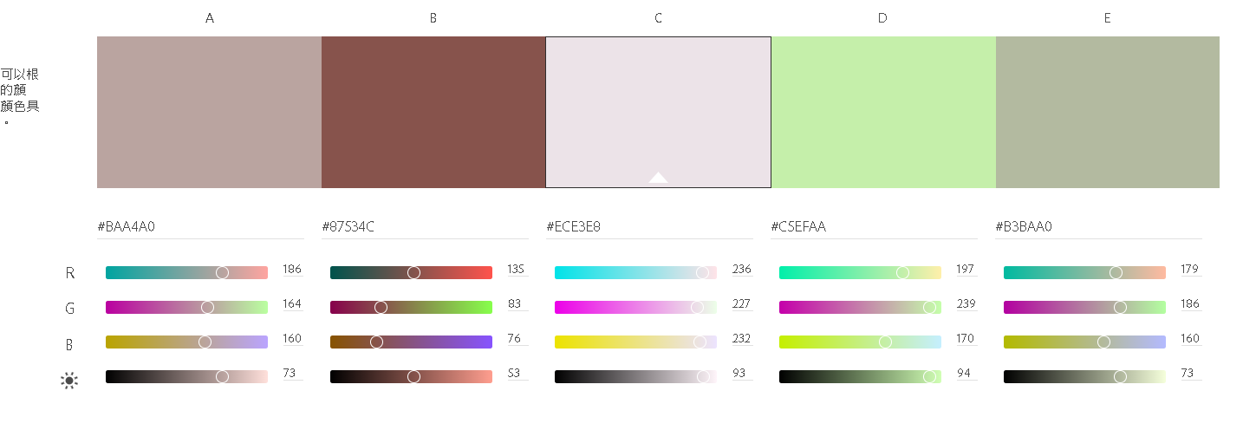

 |  | login.php |  | 201 | #ECE3E8 | 206 | #F3F4D5
 |  |  |  | 202 | #EEDAC0 | 207 | #627676
 |  |  |  | 203 | #EFD3AC | 208 | #C9B4C7 | list.php
 |  |  |  | 204 | #D7CDD5 | 209 | #CFA79D
 |  |  |  | 205 | #E4C7C3 | 210 | #DEE1CB | reg.php
 |  | index.php |  |  | #B3BAA0

 |  | https://220.128.133.15/s1120202
 |  | 檔案夾權限：檔案夾 按右鍵
 |  | FTP資料庫/PMA 帳密 s1120202

